Izolacje termiczne BSD
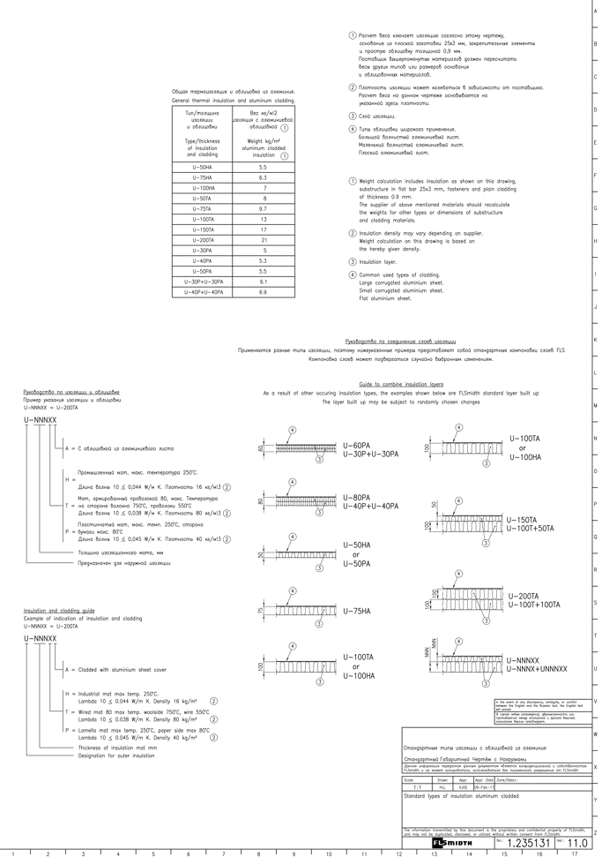

 |  |  |  |  |  |  |  | załącznik nr 4

 | Montaż izolacji termicznych urządzeń, kanałów techologicznych oraz przewodów odpyleniowych prasy rolowej

 | kod FLS - BSD Buyer supplu on seller documentaction
 | branża: mechaniczno - technologiczna
L.p. | Nr dokumenatcji | Wydział | Opis | Oznaczenie FLS/innych firm | Symbol urządzenia | Ilość |  | Koszt montażu izolacji termicznych [PLN] | Numer urządzenia wg schematu | koszt Jednostkowy [PLN/m2]
1 | 521 | Prasa rolowa | Set of insulation (U-75HA) | BSD | 521.BF040 | 23 | m2 |  | 25 | 0.00
2 | 521 | Prasa rolowa | Set of insulation (U-75HA) | BSD | 521.BF150 | 108 | m2 |  | 49 | 0.00
3 | 521 | Prasa rolowa | Set of insulation (U-75HA) | BSD | 521.BF180 | 124 | m2 |  | 61 | 0.00
4 | 521 | Prasa rolowa | Set of insulation (U-75HA) | BSD | 521.BF210 | 53 | m2 |  | 73 | 0.00
5 | 521 | Prasa rolowa | Set of insulation (U-75HA) | BSD | 521.BF240 | 108 | m2 |  | 86 | 0.00
6 | 521 | Prasa rolowa | Set of insulation (U-100HA) | BSD | 521.BF500 | 750 | m2 |  | 133 | 0.00
7 | 521 | Prasa rolowa | Set of insulation (U-75HA) | BSD | 521.BF630 | 23 | m2 |  | 156 | 0.00
8 | 521 | Prasa rolowa | Set of insulation (U-100TA) | BSD | 521.LD415 | 50 | m2 |  | 124 | 0.00
9 | 521 | Prasa rolowa | Set of insulation (U-100TA) | BSD | 521.LD420 | 50 | m2 |  | 126 | 0.00
10 | 521 | Prasa rolowa | Set of insulation (U-100TA) | BSD | 521.LD430 | 2 | m2 |  | 130 | 0.00
11 | 521 | Prasa rolowa | Set of insulation (U-100TA) | BSD | 521.LD440 | 2 | m2 |  | 131b | 0.00
12 | 521 | Prasa rolowa | Set of insulation (U-50HA) | BSD | 521.LQ120 | 100 | m2 |  | 45 | 0.00
13 | 521 | Prasa rolowa | Set of insulation (U-100TA) | BSD | 521.SD425 | 100 | m2 |  | 128 | 0.00
14 | 521 | Prasa rolowa | Set of insulation (U-100TA) | BSD | 521.SK590 | 340 | m2 |  | 146 | 0.00
15 | 521 | Prasa rolowa | Set of insulation (U-50HA) | BSD | 521.XA043 | 200 | m2 |  | 32 | 0.00
16 | 521 | Prasa rolowa | Set of insulation (U-50HA) | BSD | 521.XA154 | 240 | m2 |  | 56 | 0.00
17 | 521 | Prasa rolowa | Set of insulation (U-50HA) | BSD | 521.XA184 | 240 | m2 |  | 68 | 0.00
18 | 521 | Prasa rolowa | Set of insulation (U-50HA) | BSD | 521.XA214 | 240 | m2 |  | 81 | 0.00
19 | 521 | Prasa rolowa | Set of insulation (U-50HA) | BSD | 521.XA244 | 240 | m2 |  | 94 | 0.00
20 | 521 | Prasa rolowa | Set of insulation (U-50HA) | BSD | 521.XA633 | 125 | m2 |  | 162 | 0.00
21 | 521 | Prasa rolowa | Set of insulation (U-100TA) | BSD | 521.XA910 | 2,596 | m2 |  | 188 | 0.00
22 | 521 | Prasa rolowa | Set of insulation (U-50HA) | BSD | 521.XA910 | 318 | m2 |  | 188 | 0.00
23 | 521 | Prasa rolowa | Set of insulation (U-50HA) | BSD | 521.XA911 | 50 | m2 |  | 192a | 0.00
24 | 751 | Inne urządzenia mechaniczne | Gorazdze 22-45136 Set of thermal insulation Generel (CPH) | BSD | 751.XM100 | 2 | m2 |  | 196 | 0.00
25 |  | Prasa rolowa | Set of insulation (U-75HA) | BIKO-SERWIS | Z5P21 | 300 | m2 |  | BK-A-009161 | 0.00
26 |  | Prasa rolowa | Set of insulation (U-75HA) | BIKO-SERWIS | Z5P21 | 300 | m2 |  | BK-A-009161 | 0.00
27 |  | Prasa rolowa | Set of insulation (U-75HA) | BIKO-SERWIS | U2P51 | 100 | m2 |  |  | 0.00
28 |  | Prasa rolowa | Set of insulation (U-75HA) | BIKO-SERWIS | Z4P41 | 100 | m2 |  |  | 0.00
29 |  | Prasa rolowa | Set of insulation (U-75HA) | BIKO-SERWIS | U2P61 | 100 | m2 |  |  | 0.00

 |  |  |  |  | RAZEM |  |  | 0 PLN
 | Uwagi:
 | 1. W kosztach montażu uwzględnić wszystkie materiały zgodnie z wytycznymi FLS 1.235131 rev11, REQ-4-675177-0 oraz pozostałymi
 | 2. W kosztach montażu uwzględnić cały sprzęt potrzebny do realizacji prac
 |  |  |  |  |  |  |  | Opracował:
 |  |  |  |  |  |  |  | Marek Sekuła

